Vejledning
Produktrisikoanalyse

Version
Dato
System
Revideret af

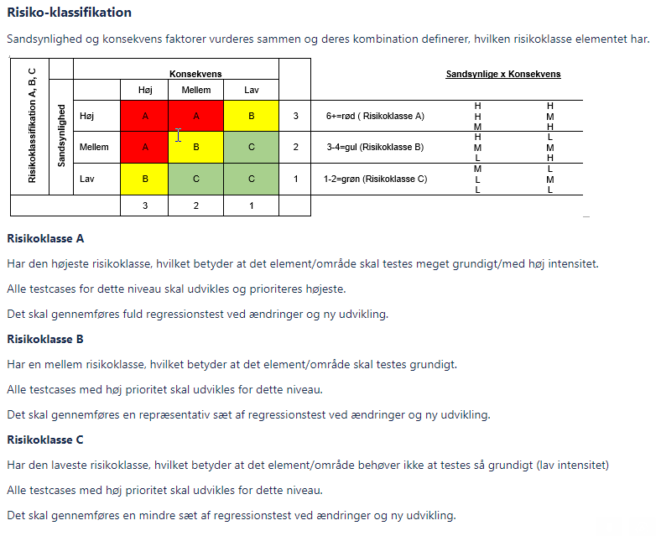

Konsekvensen vurderes af systemejeren og andre med indsigt i de berørte arbejdsgange.
Konsekvens | Betydning for SDU |  | Klassifikation
Høj | Kritisk for SDU’s løsning af opgaver, og rimelig omgåelse ikke er mulig. |  | 3
Mellem | Væsentlig for SDU’ løsning af opgaver, og hvor omgåelse er mulig. |  | 2
Lav | Ikke kritisk for løsning af SDU’s opgaver |  | 1

Sandsynligheden vurderes af it-medarbejdere med indsigt i de berørte systemer og teknologi.
Konsekvens | System | Integrationer | Klassifikation
Høj | Specialudviklet funktionalitet | Kompleks integration | 3
Mellem | Konfigureret funktionalitet | Mellem kompleks integration | 2
Lav | Standard funktionalitet | Simpel integration | 1

